גרפים
סעיף | נקודות

3א | 2 | 34
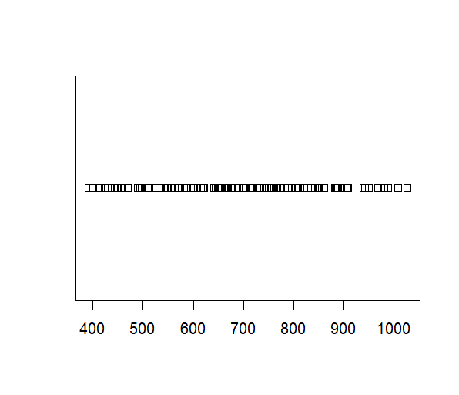

3ב | 2

4א | 3

4ב | 2

5ד | 2

6 | 5

7ו | 3

9א | 2

9ה | 5

